Gewürze I


Gewürze ohne Glutamat
und ohne Salz
je 100g
Pilz-Gewürz á 3,50 Euro
Italienische Kräuter á 2,50 Euro
Cafe de Paris-Gewürz á 3,20 Euro
Salatkräutermischung á 2,80 Euro

Gewürze II
Gewürze ohne Glutamat
und ohne Geschmacksverstärker
je 100g
Tomaten-Mozzarella á 3,20 Euro
Zitronenpfeffer á 4,00 Euro
Bärlauchsalz á 2,80 Euro
Makkaroni-Nudelgewürz á 2,50 Euro
Bergkern Alpen Ursalz grob á 2,50 Euro

Liköre
Likör und Brände
von der Firma
Gourmet Berner
in vielen Sorten
250gr ab 10,50 Euro

Gewürze
Pyramindenbeutel
"Neue Sorten"
Grüner Tee "Paradies Vogel"
Grün-/Weißtee "Engels Kuss"
Kräutertee "Orange-Grapefruit"
15 Beutel/Karton á 5,95 Euro

Teeblumen


NEU
HUNDE-TEE
Bello Tee
Morgentee (Kräutertee)
Nachmittags-/Abendtee (Kräutertee)
100 g / 4,- Euro
NEU

Herbst
Herbstliches Nougat
********************************
Kürbisse in verschiedenen Farben
**************
Igel mit verschiedenen Belägen
**************
Walnüsse ganz oder halbiert/
Zartbitter oder Vollmilch
100g / 4,50 Euro

Öffnungszeiten
ÖFFNUNGSZEITEN
********************************
NEU
**************
Mo - Do 09.30 - 13.00
Mo - Do 14.30 - 18.00
Freitag 09.30 - 18.00
Samstag 09.30 - 13.00
Danke für Ihr Verständnis.

Sommer
Wieder da...
********************************
Leckere Eistee`s in Sorten
**************
ein Hochgenuss an heißen Sommertagen
z.B. Früchtetee-Sommerpunsch
100 g / 4,20 Euro

Teerollen 1
NEU- NEU - NEU
Die klassische Tee-Rolle in Sorten -
pro Rolle 7 Pyramidenbeutel
Grüntee 7 Grüne Kostbarkeiten
Grüntee Morgentau
Früchtetee Marapaya
Früchtetee Geburtstagstee
Kräutertee Abendkräuter
pro Rolle 3,95 Euro

Teerollen 2
Die neuen Bio Energie Tees sind da!!!
Da kann der Frühling kommen
Bio Gewürztee Energie Drink Spicy
Bio Gewürztee Energie Orange
Bio Gewürztee Energie Kakao
Bio Gewürztee Energie Limone
Bio Kräutertee Gesund ohne Pfund
pro Rolle 4,95 Euro

Hanf Tees


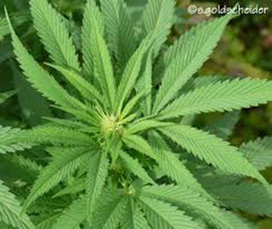

Hanftee´s
- der Trendtee!
* Kräutertee Hanftee Banane
* Kräutertee Hanftee Maracuja
* Schwarzer Hanftee Erdbeere
100g à 5,20 Euro

Lebkuchen

Elisenlebkuchen
von der Klosterbäckerei Pest aus Markt Inderdorf
4 Stück in Sorten
Packung 10,50 Euro

Aloe Tees
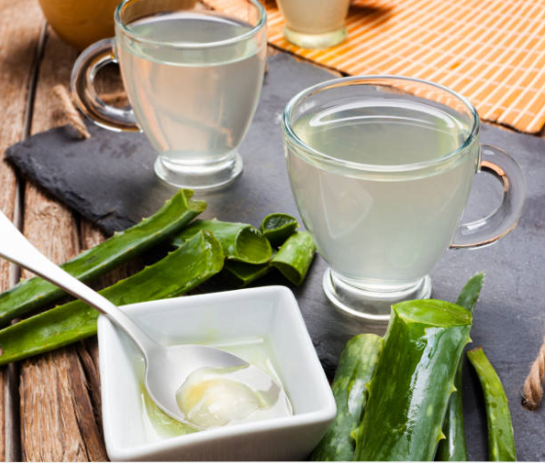


Aloe Vera
Tee`s
Die aktuelle Gesundheits- und
Wellnesspflanze jetzt bei uns auch
als Tee erhältlich!
* Grüner Tee "Aloe Vera" 100g à 4,- Euro
* Schwarzer Tee "Aloe Vera Cassis" 100g à 3,80 Euro

Diverses (2)
SOMMERAKTION
Einkaufen - Genießen - Gewinnen
Bei einem Einkauf ab 10,- Euro nehmen Sie an unserer Sommeraktion teil.
* 1. Preis: Gutschein in einem Restaurant
in Dachau im Wert von 50,- Euro
* 2. Preis: Gutschein der Dachauer Käsealm
im Wert von 30,- Euro
* 3. Preis: Gutschein Drogerie Müller im
Wert von 20,- Euro
Die Gewinner werden in der 1. Septemberwoche ermittelt.
* Der Rechtsweg ist ausgeschlossen*

Neu 2020
NEU - 2020 - NEU
Schwarztee Blaubeere-Apfel 100g / 4,20 €
Schwarztee Hanf-Chai 100g / 4,20 €
Schwarztee Rosengarten 100g / 4,50 €
Schwarztee Waldgeflüster 100g / 4,20 €
Früchtetee Bio Hanf Zitrone 100g / 5,20 €
Früchtetee Fest der Farben 100g / 4,50 €
Früchtetee Mango/Karotte 100g / 4,50 €
Früchtetee Passionsfrucht/Vanille 100g / 4,50 €

Neu 2020 (2)
Flugtee - 2020 - Flugtee
Darjeeling FTGFOP 1 100g / 12,50 €
"Nagri Farim" Biotee
Darjeeling FTGFOP 1 100g / 16,95 €
"Namring Premium

Neu Schokolade

Heimatliebe "Dachau"
- handgeschöpfte Tafelschokolade -
"Salzbrezel" - Vollmilch
"Gebrannte Mandel" - Vollmilch
"Gebrannte Mandel" - Zartbitter
"Karamelisierte Haselnuss" - Vollmilch
100g nur 4,50 Euro

Monat
Tee des Monats
Rarität
Bio Schwarzer Tee Nepal
"Shangri La Ruby"
first flush
100g á 18,50 Euro

Tee des Monats
Tee des Monats
Schwarzer Tee - GFOP Darjeeling
"Ging"
first flush
100 g / 7,50 Euro

